상품제안서
가리비상패 4025 | 상품코드: S18156

 |  |  |  |  |  |  | 02-713-8555 | www.synergygift.co.kr
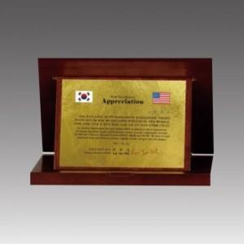

【상세/제작정보】

【인쇄/포장옵션】 | 풀칼라 / 우단케이스

【공급단가】 | 수량 | 5~ | 30~ | 50~ | 100~ | 500~
*VAT별도 | 18*14 | 65,230원 | 61,720원 | 60,210원 | 58,710원 | 57,700원
 | 21*17 | 70,900원 | 67,090원 | 65,450원 | 63,810원 | 62,720원
 | 24*20 | 76,930원 | 72,790원 | 71,010원 | 69,240원 | 68,050원

【상품 URL】 | https://www.synergygift.co.kr:443/src/goods_detail.php?gdno=10362

